Oppgave 19
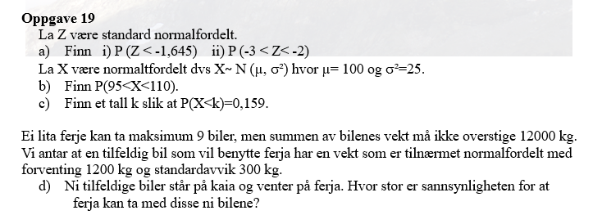
a) Z~N(0,1)
i) P(Z<-1,645)=P(Z≤-1,645)= |  | 0.050
ii)P(-3<Z<-2)=P(Z≤-2)-P(Z≤-3)= |  | 0.021

b) X~N(100, 5)
P(95<X<110)=P(X≤110)-P(X≤95)= |  | 0.819

c) P(X≤k)=0,159
k= | 95

d) Y- vekt til en tilfeldig bil
Y~N(1200, 300)
S=Y_1+Y_2+…+Y_9
S~N(9*1200, rot(9)*300)
P(Y<12000)=P(Y≤12000)= |  | 0.909 | ca. 91%

